Sheet1
NT課題 |  |  |  |  |  |  | page: | /
ＮＴ２１冬評価課題 | ＳＯＨＯネットワークレイアウト図 | システム名 | 作成日付 | 作成者 | クラス記号 | IH12A824 | 出席番号 | 36
 |  | まさる家ネット | 2018-08-06 |  | 学籍番号 | 70120 | 氏名 | 細見 祐

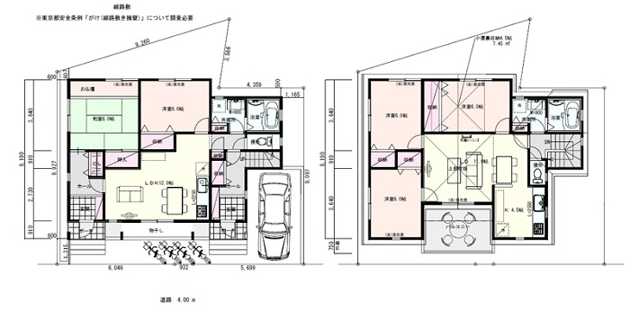

 |  |  |  |  |  |  |  | コンピュータ総合学園HAL

